상품제안서
도트폴더 시장가방 | 상품코드: S30782

 |  |  |  |  |  |  | 02-713-8555 | www.synergygift.co.kr
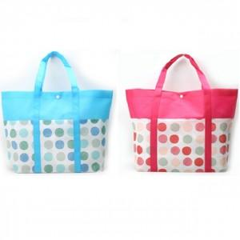

【상세/제작정보】 | <p>※기본 벌크 출고됩니다.</p>

【인쇄/포장옵션】 | 실크 / 포장불가능

【공급단가】 | 수량 | 300~ | 1,000~ | 3,000~ | 5,000~ | 10,000~
*VAT별도 | 단가 | 900원 | 870원 | 830원 | 800원 | 780원

【상품 URL】 | https://www.synergygift.co.kr:443/src/goods_detail.php?gdno=30782

